Bancos
...
 |  |  |  |  |  |  |  |  |  |  |  |  |  |  |  | RESULTADOS DEL EJERCICIO MES ANTES |  |  |  |  |  | RESULTADOS DEL EJERCICIO
 |  |  |  |  |  |  |  |  |  |  | 2021 | 2022 | 2023 | 2024 | 2025 | 2020 | 2021 | 2022 | 2023 | 2024 | 2025 | 2020 | 2021 | 2022 | 2023 | 2024 | 2025
 |  |  |  |  |  |  |  |  |  |  | 903,959 | 4,149,704 | 6,932,965 | 5,979,730 | 5,578,220 | 1,240,066 | 2,657,756 | 5,954,628 | 5,242,852 | 4,929,783 | 5,687,421 | 903,959 | 4,149,704 | 6,932,965 | 5,979,730 | 5,578,220 | 6,368,547
 |  |  |  |  |  |  |  |  |  |  | 2,211,059 | 4,385,556 | 2,251,716 | 1,024,884 | 1,128,549 | 1,914,541 | 4,127,481 | 2,988,638 | 1,010,524 | 1,101,112 | 1,193,691 | 2,211,059 | 4,385,556 | 2,251,716 | 1,024,884 | 1,128,549 | 1,259,998
 |  |  |  |  |  |  |  |  |  |  | 223,809 | 1,176,189 | 1,140,432 | 105,939 | 852,725 | 250,915 | 1,085,991 | 1,127,620 | 61,895 | 796,991 | 1,507,272 | 223,809 | 1,176,189 | 1,140,432 | 105,939 | 852,725 | 1,832,626
 |  |  |  |  |  |  |  |  |  |  | 320,628 | 492,074 | 502,643 | 430,603 | 494,992 | 313,875 | 431,061 | 471,953 | 352,544 | 470,917 | 509,135 | 320,628 | 492,074 | 502,643 | 430,603 | 494,992 | 533,656
 |  |  |  |  |  |  |  |  |  |  | 469,850 | 895,242 | 933,514 | 194,688 | -368,949 | 452,472 | 790,927 | 972,319 | 247,355 | -328,839 | 333,266 | 469,850 | 895,242 | 933,514 | 194,688 | -368,949 | 458,195
 |  |  |  |  |  |  |  |  |  |  | 209,933 | 333,559 | 73,035 | -347,409 | -226,699 | 195,142 | 304,693 | 102,519 | -358,507 | -218,557 | 13,485 | 209,933 | 333,559 | 73,035 | -347,409 | -226,699 | 15,078

Grafica Utilidades | NOMBRE ENTIDAD
 |  | 2020 | 2021 | 2022 | 2023 | 2024 | Jun-25 | Dec-25 | Jun-26 | Promedio Jun - 2026
 | Bancolombia | 86.2% | 84.8% | 84.2% | 85.4% | 84.0% | 91.1% | 90.3% | 90.8% | 91.8%
 | Banco Davivienda | 89.3% | 89.1% | 89.5% | 90.6% | 89.9% | 89.8% | 90.2% | 90.3% | 91.8%
 | Banco de Bogotá | 80.6% | 77.3% | 86.4% | 87.1% | 87.3% | 87.6% | 87.8% | 89.9% | 91.8%
 | Banco de Occidente | 88.9% | 90.1% | 91.3% | 91.9% | 92.5% | 92.5% | 93.1% | 93.6% | 91.8%
 | BBVA Colombia | 92.7% | 92.8% | 93.8% | 94.4% | 93.8% | 93.5% | 93.6% | 93.8% | 91.8%
 | Banco Popular | 89.4% | 89.7% | 91.1% | 91.2% | 91.8% | 92.5% | 92.1% | 92.6% | 91.8%
 |  |  |  |  |  |  |  |  | 91.8%

ROA_ROE
Tomado de la página de la SFC | https://www.superfinanciera.gov.co/publicaciones/10084734/informes-y-cifrascifras-10084734/
NOMBRE ENTIDAD |  |  |  |  |  |  |  |  |  | PROMEDIO X ENTIDAD | ROA |  |  |  |  |  |  |  |  |  |  | PROMEDIO X ENTIDAD
 | 2022 | 2023-12-01 | 2024-12-01 | 2025-06-01 | 2025-12-01 | 2026-06-01 | Promedio - Jun 2025 | Promedio - dic 2025 | Promedio Jun - 2026 |  | 2021 | 2022 | 2023-12-01 | 2024-12-01 | 2025-06-01 | 2025-12-01 | 2026-06-30 | % 2024-2025 | Promedio - Jun 2025 | Promedio dic - 2025 | Promedio Jun - 2026
Bancolombia | 17.09% | 16.1% | 13.2% | 30.0% | 24.7% | 31.5% | 10.6% | 10.2% | 14.5% | 20.21% | 1.99% | 2.82% | 2.36% | 2.11% | 2.5% | 2.39% | 2.72% | 13.27% | 0.93% | 0.94% | 1.18% | 2.44%
Banco Davivienda | 7.89% | 0.8% | 5.8% | 9.7% | 12.2% | 16.2% | 10.6% | 10.2% | 14.5% | 7.29% | 1.00% | 0.83% | 0.08% | 0.59% | 0.97% | 1.19% | 1.52% | 101.69% | 0.93% | 0.94% | 1.18% | 0.73%
Banco de Bogotá | 14.96% | 6.8% | 7.0% | 7.8% | 7.6% | 10.4% | 10.6% | 10.2% | 14.5% | 8.82% | 4.04% | 2.04% | 0.88% | 0.89% | 0.95% | 0.92% | 1.03% | 3.37% | 0.93% | 0.94% | 1.18% | 1.14%
Banco de Occidente | 10.59% | 8.3% | 9.0% | 11.15% | 9.4% | 13.84% | 10.6% | 10.2% | 14.5% | 9.69% | 1.04% | 0.92% | 0.67% | 0.68% | 0.82% | 0.65% | 0.86% | -4.41% | 0.93% | 0.94% | 1.18% | 0.75%
BBVA Colombia | 15.14% | 3.3% | -5.6% | 4.10% | 6.5% | 13.3% | 10.6% | 10.2% | 14.5% | 4.68% | 1.13% | 0.94% | 0.18% | -0.35% | 0.26% | 0.42% | 0.80% | -220.00% | 0.93% | 0.94% | 1.18% | 0.29%
Banco Popular | 2.52% | -13.4% | -9.5% | 0.6% | 0.6% | 1.9% | 10.6% | 10.2% | 14.5% | -3.82% | 1.12% | 0.22% | -1.17% | -0.77% | 0.05% | 0.05% | 0.14% | -106.49% | 0.93% | 0.94% | 1.18% | -0.32%
PROMEDIO X AÑO | 11.36% | 3.66% | 3.32% | 10.55% | 10.17% | 14.52% |  |  |  |  | 1.83% | 1.3% | 0.5% | 0.5% | 0.9% | 0.94% | 1.18%
ROE
ROA
ROE

ROA

Ingresos_Egresos
...
Tomado de los ESF y ER de los emisores
 | 2022 | 2023 | 2024 | 2025 |  |  |  | 2022 | 2023 | 2024 | 2025
Bancolombia | 20,749,615 | 29,364,593 | 27,894,611 | 26,200,395 | 42% | -5% | -6% | -6,545,975 | -13,887,154 | -11,974,718 | -10,205,977 | 112% | -14% | -15%
Banco de Bogotá | 8,006,156 | 12,704,109 | 12,698,544 | 11,740,601 | 59% | 0% | -8% | -3,930,465 | -8,318,198 | -8,124,424 | -7,316,007 | 112% | -2% | -10%
Banco Davivienda | 12,549,136 | 17,623,264 | 15,311,945 | 14,691,179 | 40% | -13% | -4% | 5,769,851 | 11,084,693 | 9,269,294 | 8,041,645 | 92% | -16% | -13%
Banco de Occidente | 4,439,706 | 7,327,537 | 7,129,728 | 6,736,016 | 65% | -3% | -6% | 2,420,448 | 5,336,507 | 5,034,296 | 4,578,372 | 120% | -6% | -9%
BBVA Colombia | 6,191,960 | 11,285,373 | 10,295,343 | 10,341,419 | 82% | -9% | 0% | -3,306,989 | -7,053,602 | -6,555,853 | -5,723,802 | 113% | -7% | -13%
Banco Popular | 2,939,099 | 3,433,121 | 3,104,696 | 3,173,050 | 17% | -10% | 2% | 1,748,801 | 2,943,645 | 2,324,616 | 1,988,281 | 68% | -21% | -14%
PROMEDIO X AÑO | 9145945 | 13623000 | 12739145 | 12147110 | 50.79% | -6.53% | -3.42% | -640722 | -1649018 | -1671132 | -1439581 | 103.00% | -11.04% | -12.36%

Variación % de ingresos y egresos
Bancolombia | -6% | -15%
Banco de Bogotá | -8% | -10%
Banco Davivienda | -4% | -13%
Banco de Occidente | -6% | -9%
BBVA Colombia | 0% | -13%
Banco Popular | 2% | -14%

ICV
Tomado de la página de la SFC | https://www.superfinanciera.gov.co/publicaciones/10084734/informes-y-cifrascifras-10084734/
NOMBRE ENTIDAD | Calidad Por Mora |  |  |  |  |  |  |  |  |  |  |  | PROMEDIO X ENTIDAD | Calidad Por Mora Mas Castigo |  |  |  |  |  | Por Riesgo
 | 2022 | 2023 | 2024 | 2025-06-01 | 2025-12-01 | 2026-06-01 | Promedio 2023 | Promedio 2024 | Promedio Jun 2025 | Promedio Dic 2025 | Promedio Jun 2026 | Variación 2024-2025 |  | 2022 | 2023 | 2024 | 2025-06-01 | 2025-12-01 | 2026-06-01 | 2022 | 2023 | 2024 | 2025-06-01 | 2025-12-01 | 2026-06-01
Bancolombia | 3.22% | 4.6% | 4.4% | 3.90% | 3.44% | 3.36% | 4.6% | 4.2% | 3.9% | 3.5% | 3.42% | -22% | 3.91% | 6.38% | 8.46% | 8.60% | 8.07% | 7.45% | 7.11% | 7.00% | 8.29% | 9.21% | 8.32% | 7.81% | 7.60%
Banco Davivienda | 4.70% | 6.8% | 5.4% | 5.31% | 4.37% | 4.41% | 4.6% | 4.2% | 3.9% | 3.5% | 3.42% | -20% | 5.33% | 11.17% | 14.11% | 15.65% | 15.84% | 14.27% | 14.26% | 10.39% | 13.61% | 11.71% | 11.02% | 9.69% | 9.55%
Banco de Bogotá | 3.70% | 4.4% | 4.4% | 4.30% | 3.85% | 3.99% | 4.6% | 4.2% | 3.9% | 3.5% | 3.42% | -12% | 4.14% | 10.38% | 11.06% | 11.55% | 11.23% | 10.45% | 10.23% | 8.68% | 9.59% | 8.96% | 8.63% | 7.86% | 7.72%
Banco de Occidente | 2.98% | 4.0% | 3.3% | 3.54% | 3.16% | 3.09% | 4.6% | 4.2% | 3.9% | 3.5% | 3.42% | -3% | 3.38% | 9.82% | 10.74% | 10.74% | 11.68% | 10.78% | 10.56% | 7.73% | 9.28% | 9.94% | 9.92% | 9.27% | 8.96%
BBVA Colombia | 2.73% | 3.8% | 4.6% | 3.95% | 3.44% | 3.16% | 4.6% | 4.2% | 3.9% | 3.5% | 3.42% | -25% | 3.69% | 5.55% | 6.80% | 8.00% | 7.72% | 7.58% | 6.91% | 7.00% | 7.34% | 7.77% | 6.92% | 6.56% | 5.76%
Banco Popular | 2.86% | 3.8% | 3.3% | 2.68% | 2.46% | 2.49% | 4.6% | 4.2% | 3.9% | 3.5% | 3.42% | -26% | 3.03% | 5.92% | 7.18% | 7.43% | 7.06% | 6.63% | 6.62% | 4.78% | 6.35% | 5.22% | 4.58% | 4.18% | 4.33%
PROMEDIO X AÑO | 3.36% | 4.57% | 4.24% | 3.95% | 3.45% | 3.42%

Indice de calidad de cartera por mora

IRL-CFEN
...
Tomado de la página de la SFC | https://www.superfinanciera.gov.co/publicaciones/10084734/informes-y-cifrascifras-10084734/
 | 2022 | 2023 | 2024 | 2025-06-01 | 2025-12-01 | 2026-06-01 | Promedio 2023 | Promedio 2024 | Promedio Jun 2025 | Promedio Dic 2025 | Promedio Jun 2026 |  |  |  | 2022 | 2023 | 2024 | 2025-06-01 | 2025-12-01 | 2026-06-01
Bancolombia | 171% | 222% | 196% | 166% | 176% | 164% | 174% | 166% | 164% | 158% | 154% | #REF! | 186.34% | 100% | 108% | 121% | 122% | 123% | 122% | 121% | 114% | 113% | 115% | 113% | 115% | 0% | 119% | 100%
Banco Davivienda | 153% | 188% | 192% | 200% | 173% | 150% | 174% | 166% | 164% | 158% | 154% | #REF! | 181.17% | 100% | 108% | 110% | 110% | 111% | 111% | 113% | 114% | 113% | 115% | 113% | 115% | 1% | 110% | 100%
Banco de Bogotá | 174% | 136% | 133% | 131% | 159% | 126% | 174% | 166% | 164% | 158% | 154% | #REF! | 146.49% | 100% | 106% | 109% | 107% | 111% | 110% | 105% | 114% | 113% | 115% | 113% | 115% | 2% | 108% | 100%
Banco de Occidente | 136% | 135% | 139% | 141% | 144% | 131% | 174% | 166% | 164% | 158% | 154% | #REF! | 138.99% | 100% | 109% | 109% | 106% | 105% | 108% | 108% | 114% | 113% | 115% | 113% | 115% | 2% | 107% | 100%
BBVA Colombia | 170% | 210% | 177% | 188% | 156% | 179% | 174% | 166% | 164% | 158% | 154% | #REF! | 179.87% | 100% | 120% | 121% | 120% | 122% | 115% | 120% | 114% | 113% | 115% | 113% | 115% | -4% | 120% | 100%
Banco Popular | 171% | 155% | 160% | 161% | 143% | 171% | 174% | 166% | 164% | 158% | 154% | #REF! | 158.06% | 100% | 102% | 113% | 113% | 115% | 113% | 122% | 114% | 113% | 115% | 113% | 115% | 1% | 111% | 100%
PROMEDIO X AÑO | 162.58% | 174.08% | 166.24% | 164.44% | 158.43% | 153.54% |  |  |  |  |  | #REF! |  |  | 108.90% | 113.78% | 112.93% | 114.60% | 113.04% | 114.70% |  |  |  |  |  | 0.10%

IRL

CFEN

Solvencia
Tomado de la página de la SFC | https://www.superfinanciera.gov.co/publicaciones/10084734/informes-y-cifrascifras-10084734/
NOMBRE ENTIDAD | Solvencia básica |  |  |  |  |  | PROMEDIO X ENTIDAD | Mínimo regulatorio solvencia básica | Solvencia total |  |  |  |  |  | PROMEDIO X ENTIDAD | Mínimo regulatorio solvencia total
 | 2022 | 2023 | 2024 | 2025-06-01 | 2025-12-01 | 2026-06-01 |  |  | 2022 | 2023 | 2024 | 2025-06-01 | 2025-12-01 | 2026-06-01
Bancolombia | 14.7% | 15.3% | 16.0% | 11.0% | 12.2% | 12.06% | 13.54% | 4.5% | 18.29% | 18.08% | 18.5% | 13.5% | 14.4% | 13.9% | 16.55% | 9%
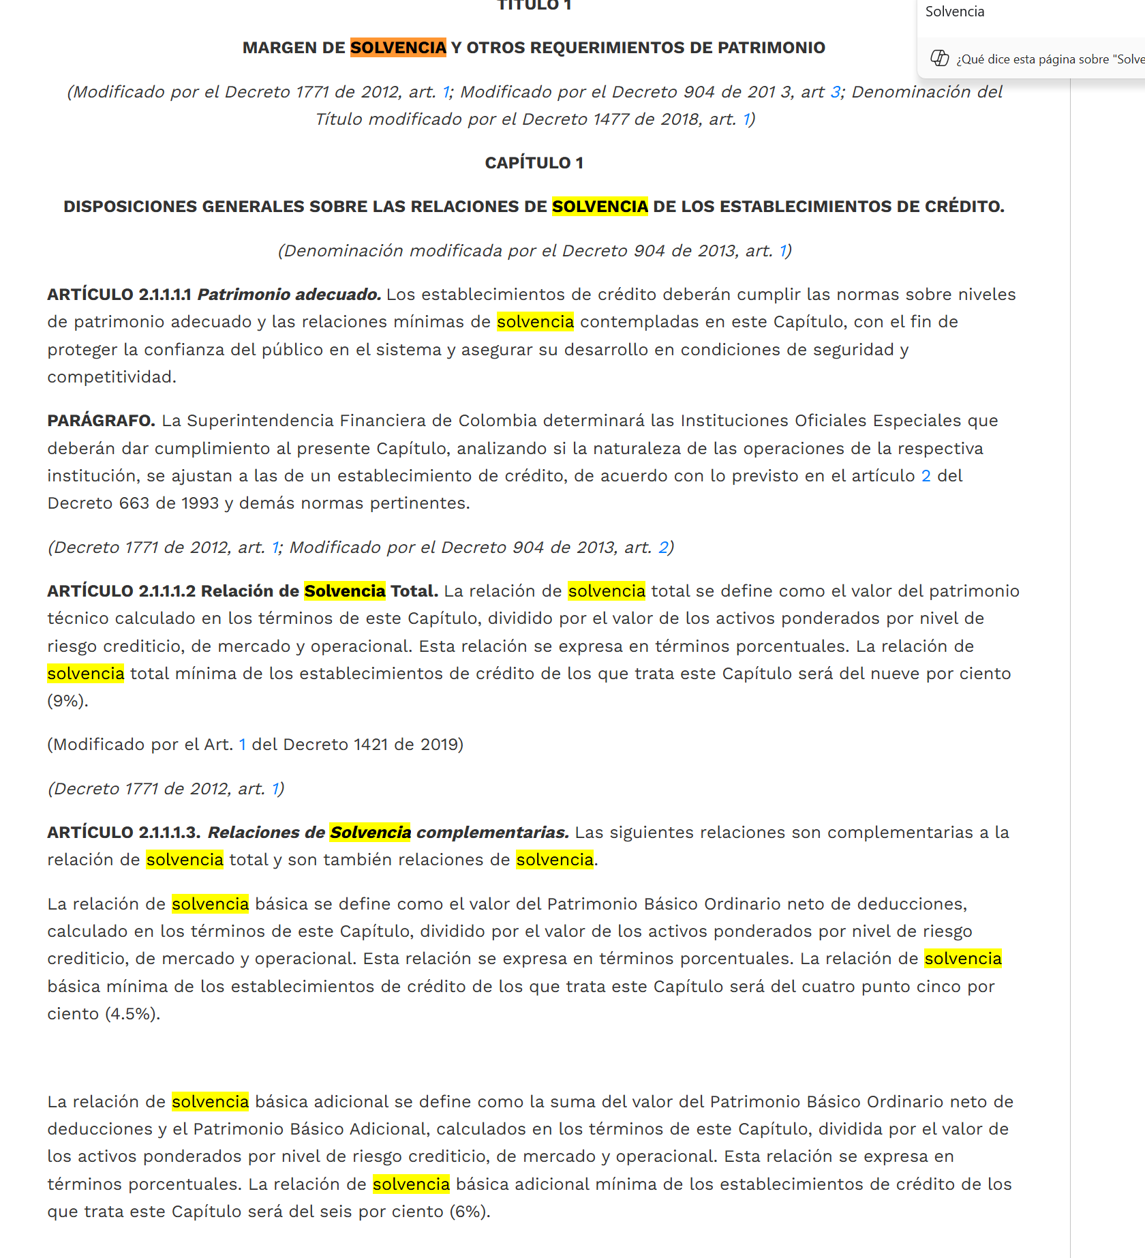
Banco Davivienda | 12.6% | 10.7% | 12.1% | 12.3% | 12.1% | 12.7% | 12.07% | 4.5% | 19.91% | 16.76% | 18.6% | 18.1% | 18.9% | 18.5% | 18.45% | 9%
Banco de Bogotá | 12.6% | 15.5% | 15.9% | 15.5% | 16.0% | 13.6% | 14.86% | 4.5% | 17.03% | 18.59% | 18.8% | 17.7% | 18.1% | 14.7% | 17.47% | 9%
Banco de Occidente | 10.0% | 10.2% | 9.8% | 10.1% | 10.1% | 9.8% | 10.00% | 4.5% | 12.35% | 11.75% | 12.7% | 12.8% | 12.5% | 11.9% | 12.34% | 9%
BBVA Colombia | 8.7% | 8.1% | 8.8% | 8.7% | 9.7% | 10.0% | 9.00% | 4.5% | 13.31% | 12.39% | 13.1% | 12.5% | 13.4% | 13.8% | 13.07% | 9%
Banco Popular | 10.2% | 11.5% | 10.3% | 10.1% | 10.7% | 11.0% | 10.64% | 4.5% | 11.18% | 13.33% | 12.1% | 11.8% | 12.7% | 12.7% | 12.29% | 9%
PROMEDIO X AÑO | 11.46% | 11.89% | 12.15% | 11.28% | 11.81% | 11.52% |  |  | 15.35% | 15.15% | 15.64% | 14.38% | 14.98% | 14.25%

Solvencia

Solvencia Basica

Solvencia Total

Cartera
...
Año | Banco | Modalidad De Credito | Saldo Bruto | Saldo Mora | Saldo Riesgo | Saldo castigado | Indicador mora | Indicador mora + castigo | Indicador riesgo
2025 | Banco Popular | Comercial | $6,089,297,895,370 | $124,714,558,049 | $274,503,352,828 | $296,190,999,996 | 2.05 % | 6.59 % | 4.51 %
2025 | Banco Popular | Consumo | $15,497,691,318,040 | $397,071,403,012 | $625,477,454,303 | $689,937,386,211 | 2.56 % | 6.72 % | 4.04 %
2025 | Banco Popular | Microcrédito | $50,126,379 | $19,299,580 | $19,299,580 | $626,648,683 | 38.50 % | 95.45 % | 38.50 %
2025 | Banco Popular | Vivienda | $891,089,358,838 | $32,249,792,539 | $40,070,092,346 | $14,913,712,623 | 3.62 % | 5.21 % | 4.50 %
2025 | Bancolombia | Comercial | $131,228,534,907,411 | $3,979,743,066,567 | $9,299,031,972,492 | $3,912,414,024,997 | 3.03 % | 5.84 % | 7.09 %
2025 | Bancolombia | Consumo | $40,689,444,554,116 | $2,099,722,338,781 | $4,620,314,229,055 | $4,424,498,557,638 | 5.16 % | 14.46 % | 11.36 %
2025 | Bancolombia | Microcrédito | $1,011,232,786,188 | $73,740,010,289 | $98,587,143,684 | $99,194,149,261 | 7.29 % | 15.57 % | 9.75 %
2025 | Bancolombia | Vivienda | $29,915,039,175,148 | $855,821,408,787 | $1,815,422,684,956 | $313,827,755,857 | 2.86 % | 3.87 % | 6.07 %

Cartera BBVA

Banco | BBVA Colombia

Suma de Saldo Bruto | Año
Modalidad De Credito | 2022 | 2023 | 2024 | Total general
Comercial | 42.49% | 41.34% | 42.60% | 42.14% | 3.04%
Consumo | 37.03% | 38.74% | 37.30% | 37.70% | 3.04%
Microcrédito | 0.00% | 0.00% | 0.00% | 0.00% | 3.04%
Vivienda | 20.48% | 19.92% | 20.10% | 20.16% | 3.04%
Total general | 100.00% | 100.00% | 100.00% | 100.00%

Indicador de mora por modalidad de credito BBVA

Banco | BBVA Colombia

Suma de Indicador mora | Año
Modalidad De Credito | 2022 | 2023 | 2024 | Total general
Comercial | 0.015050198818 | 0.013246573083 | 0.01273008822 | 0.041026860121
Consumo | 0.04567696258 | 0.072665080926 | 0.095311941154 | 0.21365398466
Microcrédito | 1 | 1 | 1 | 3
Vivienda | 0.019807207419 | 0.02197331208 | 0.024707862404 | 0.066488381904
Total general | 1.0805343688 | 1.1078849661 | 1.1327498918 | 3.3211692267

Cartera en el sector

Banco | (Todas)

Suma de Saldo Bruto | Año
Modalidad De Credito | 2022 | 2023 | 2024 | Total general
Comercial | 55.25% | 55.61% | 57.26% | 56.07%
Consumo | 29.64% | 28.22% | 25.81% | 27.85%
Microcrédito | 0.16% | 0.16% | 0.12% | 0.15%
Vivienda | 14.94% | 16.01% | 16.80% | 15.94%
Total general | 100.00% | 100.00% | 100.00% | 100.00%

Indicador mora sector

Banco | (Todas)

Promedio de Indicador mora | Año
Modalidad De Credito | 2022 | 2023 | 2024 | Total general
Comercial | 0.02574303339 | 0.032314079205 | 0.031543218863 | 0.029866777153
Consumo | 0.052987035928 | 0.080720282077 | 0.067803707459 | 0.067170341821
Microcrédito | 0.29063199966 | 0.35197750231 | 0.52218813848 | 0.38826588015
Vivienda | 0.022587057016 | 0.027073807318 | 0.031012646207 | 0.026891170181
Total general | 0.089611424187 | 0.11306680535 | 0.14752600555 | 0.11673474503

